ログイン画面
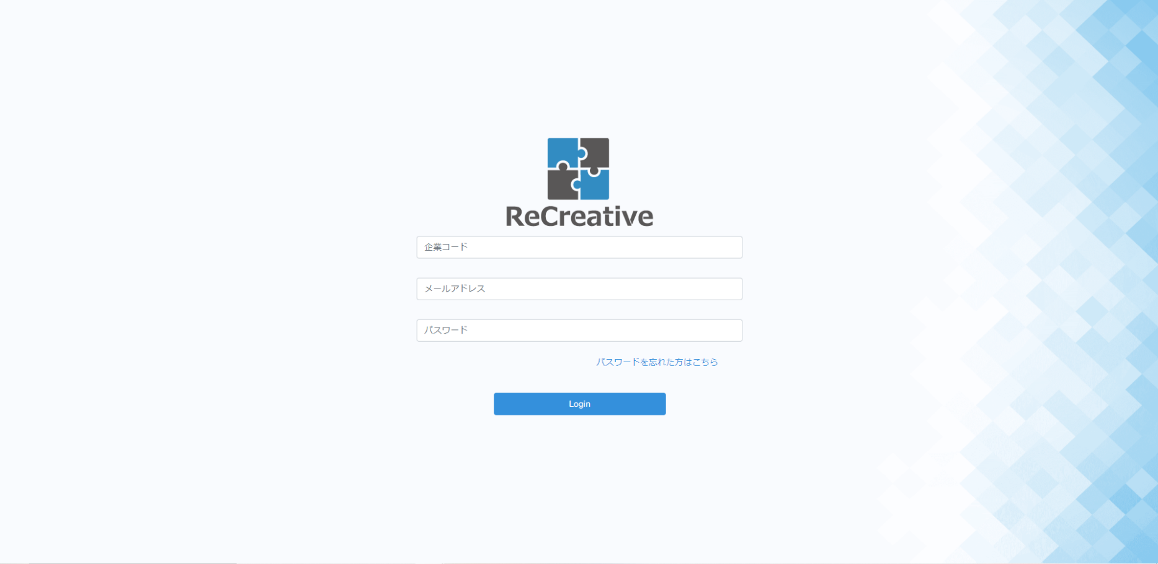

①

②

チェック項目ヒント
①ログインに必要な情報のバリデーションチェック、問題なく入力ができるか、予想できるエラーや必要とされる動作の抽出
②遷移先がどの画面となっているのか、問題なくログインボタンが押下できるか、予想できるエラーや必要とされる動作の抽出

テスト要因
テスト項目 | テスト手順 | 確認内容 | エビデンスNo. | 結果 | 実施日 | 担当者 | 備考
入力フォーム | 企業コードの未入力 | ユーザ情報に誤りがあります。と表示されログインできない | ①が表示される | ○ | 2022-05-18 | 森山
入力フォーム | メールアドレスの未入力 | ユーザ情報に誤りがあります。と表示されログインできない | ②が表示される | ○ | 2022-05-18 | 森山
入力フォーム | パスワードの未入力 | ユーザ情報に誤りがあります。と表示されログインできない | ③が表示される | ○ | 2022-05-18 | 森山
入力フォーム | ログイン情報に誤りがある | campany codeは必ず指定してください。と表示されログインできない | ④が表示される | ○ | 2022-05-18 | 森山
入力フォーム | 企業コードの桁数が違う | campany codeは5桁で指定してください。と表示されログインできない | ⑤が表示される | ○ | 2022-05-18 | 森山
遷移先 | 必要な情報が取得できるか | 正しくなければ、ページの遷移を中止する
遷移先 | ユーザ名は正しいか | 正しくなければ、ページの遷移を中止する
遷移先 | ユーザの学習時間が正しく表示されているか | 正しくなければ、ページの遷移を中止する
遷移先 | 正しい集計学習時間ランキングが表じれているか | 正しくなければ、ページの遷移を中止する
遷移先 | 正しい受講カリキュラムと達成度が表示されているか | 正しくなければ、ページの遷移を中止する
遷移先 | 受講カリキュラムに沿ったお知らせが表示されているか | 正しくなければ、ページの遷移を中止する

エビデンス(ログイン画面)
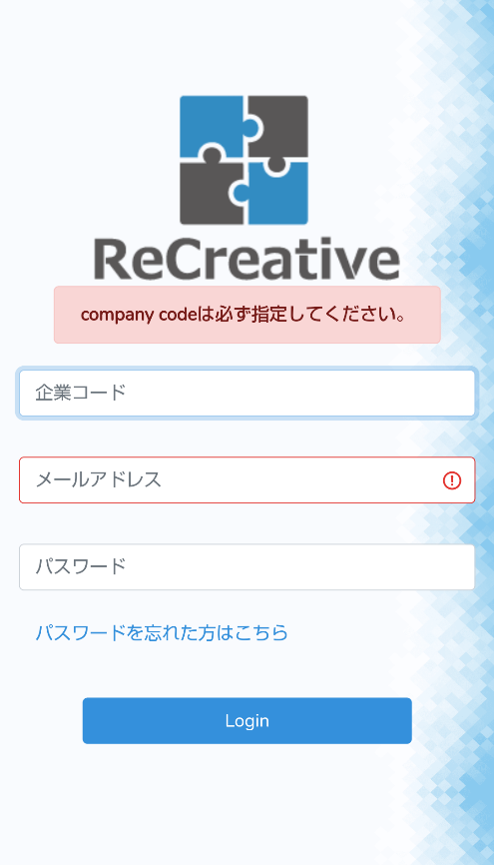
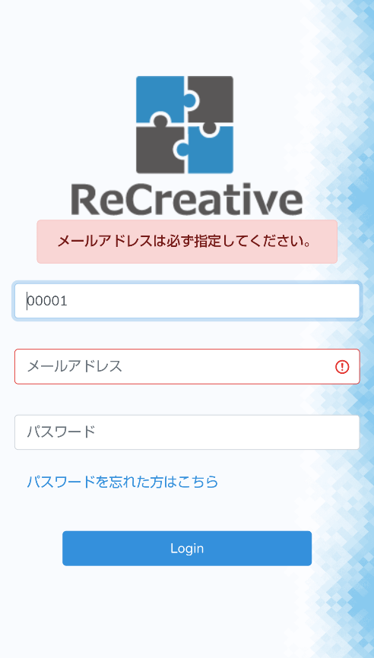
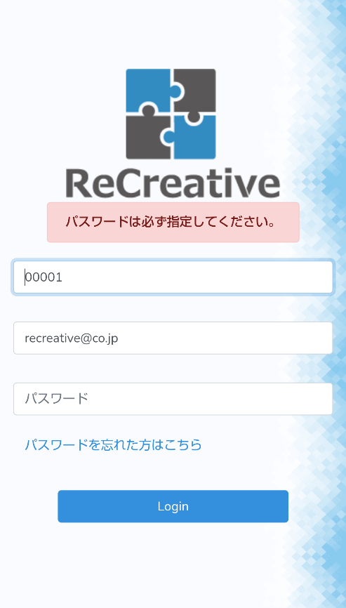
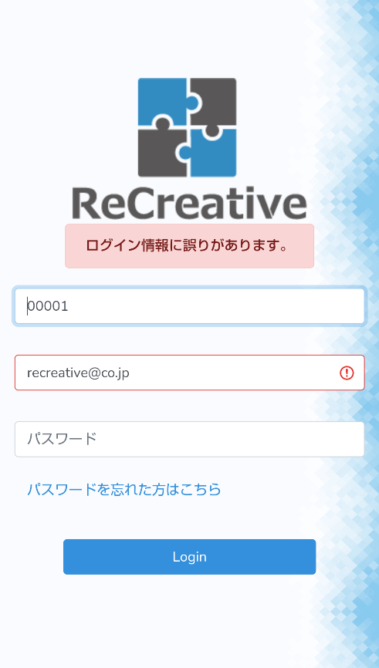


①
入力フォーム：
企業コード未入力
②
入力フォーム：
メールアドレス未入力
③
入力フォーム：
パスワード未入力
④
入力フォーム：
ログイン情報に誤りがある（企業コード、メールアドレス、パスワード）
⑤
入力フォーム：
企業コードの桁数が違う

Topページ
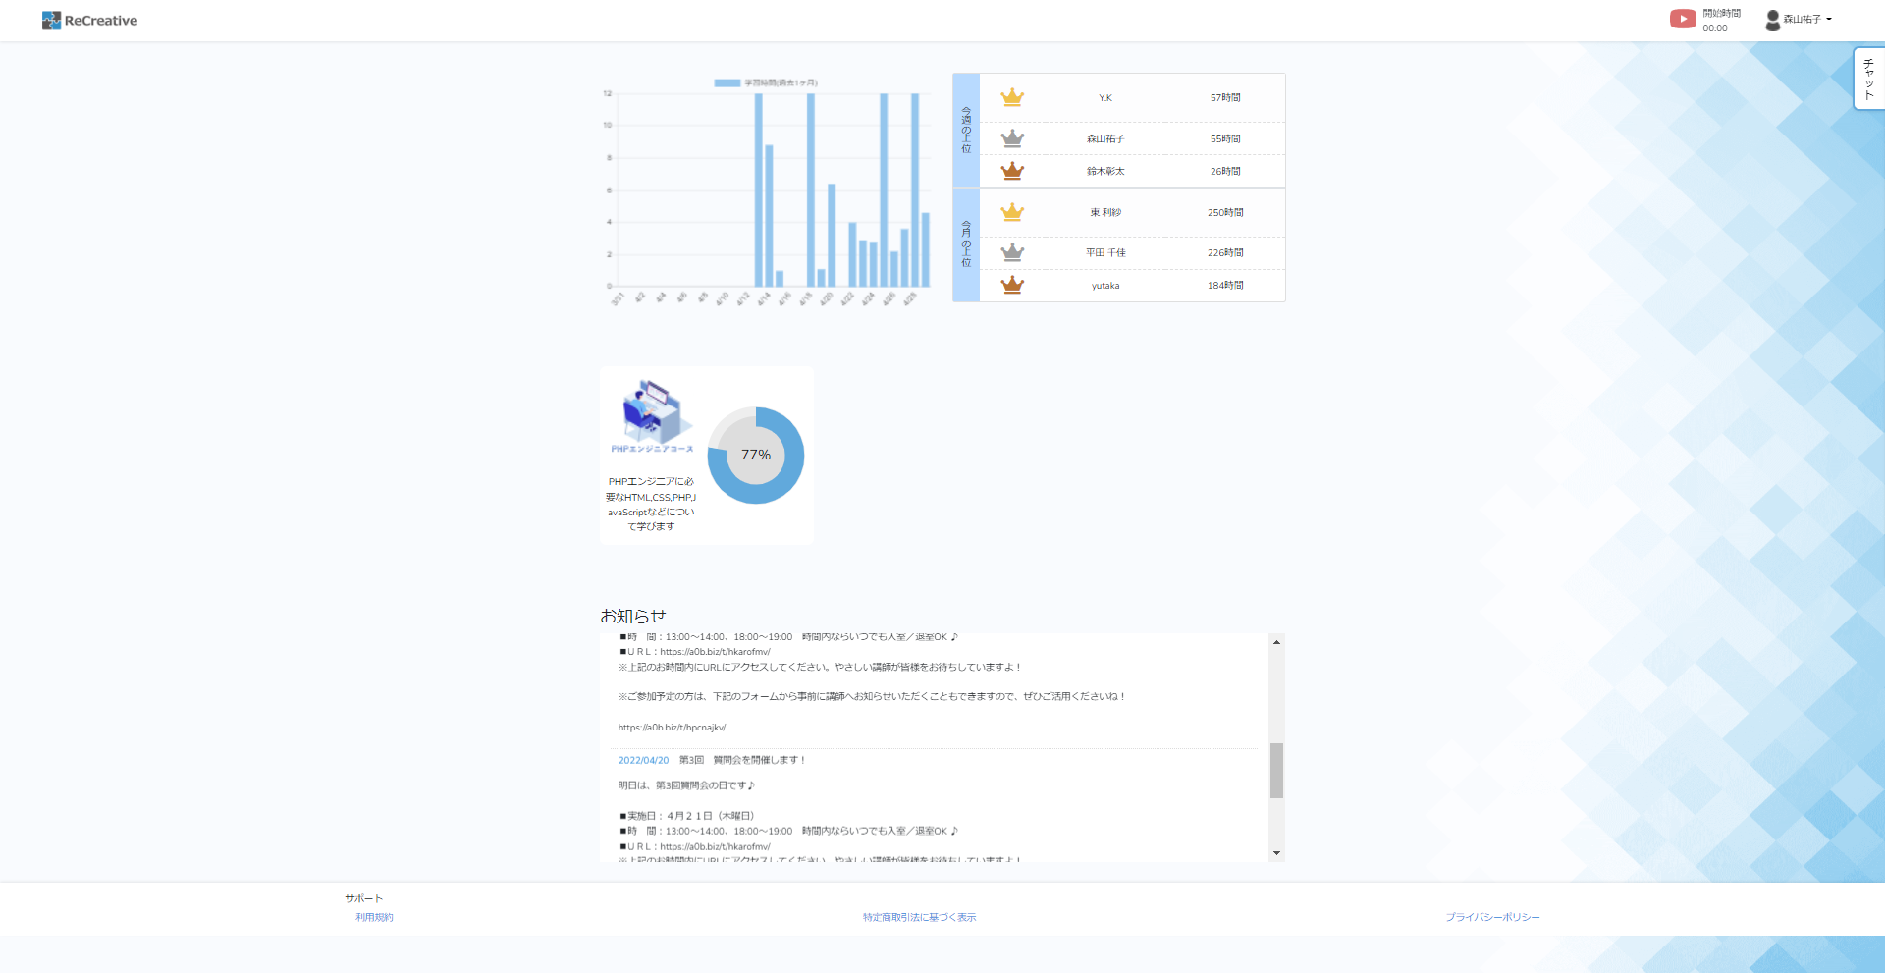
①
⑦
②
⑤
⑥
⑧
③
④

チェック項目ヒント
遷移先がどの画面となっているのか、問題なくボタンを押下できるか
ユーザ情報として必要なのはなにか、プルダウンでメニューが表示できるか、表示されているユーザ名は正しいものか
言語を表示するにはどんな情報/データが必要となるか、%表示は任意の計算方式で行われているか

テスト要因
表No. | テスト項目 | テスト手順 | 確認内容 | エビデンスNo. | 結果 | 実施日 | 担当者 | 備考
① | 遷移先 | リンク先が正しいか | Top画面が表示される |  | ○ | 2022-05-16 | 森山
② | 表示 | ポップアップが表示されるか | 学習開始時間ポップアップが表示される | ①が表示される | ○ | 2022-05-16 | 森山
② | 表示 | 正しい学習開始時間がセッションされるか | 正しくなければ、ページの遷移を中止する
③ | プルダウン・表示 | プルダウンメニューが表示されるか | プルダウンメニューが表示される | ②が表示される | ○ | 2022-05-16 | 森山
③ | プルダウン・表示 | 正しいユーザ名がセッションされるか | 正しくなければ、ページの遷移を中止する
③ | プルダウン・リンク | リンク先が正しいか | マイページ画面、ログアウト画面が表示される |  | ○ | 2022-05-16 | 森山
④ | チャットコンテンツ | チャットコンテンツが開くか | チャットコンテンツが使用できる | ③が表示される | ○ | 2022-05-16 | 森山
⑤ | 表示 | 正しい情報がグラフとして表示されているか | 正しくなければ、ページの遷移を中止する
⑥ | 表示 | 正しい情報が表に表示されているか | 正しくなければ、ページの遷移を中止する
⑦ | 遷移先 | リンク先が正しいか | PHP講習画面が表示される |  | ○ | 2022-05-16 | 森山
⑦ | 表示 | 正しい受講カリキュラム、達成度がセッションされているか | 正しくなければ、ページの遷移を中止する
⑧ | 表示 | 正しいお知らせが表示されているか | 正しくなければ、ページの遷移を中止する

エビデンス(Topページ)
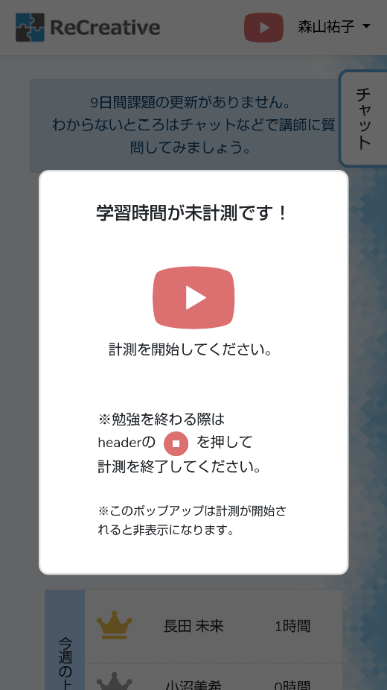
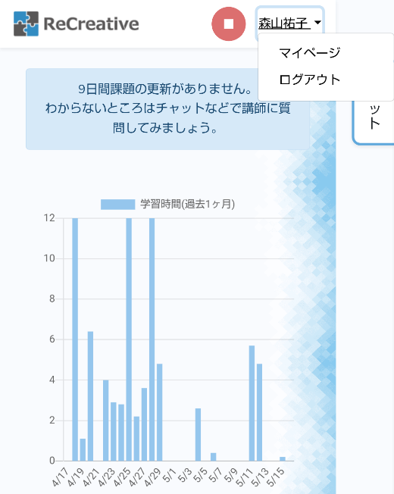
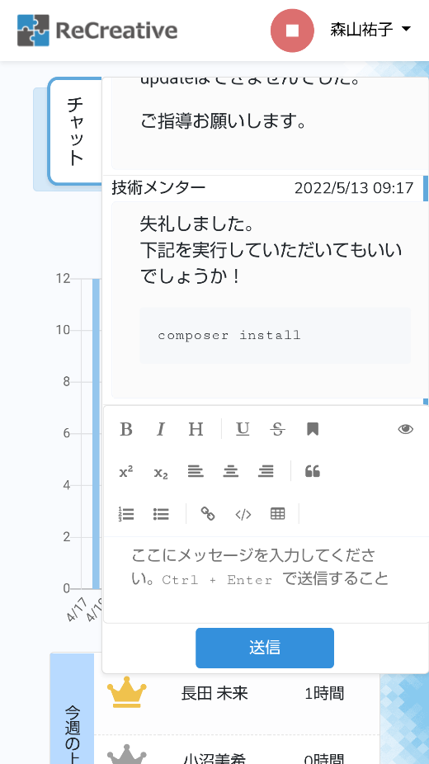

②
プルダウン・表示 ：
プルダウンメニューが表示されるか

①
表示：
ポップアップが表示されるか
③
チャットコンテンツ ：
チャットコンテンツが使用できる

章 項目選択ページ
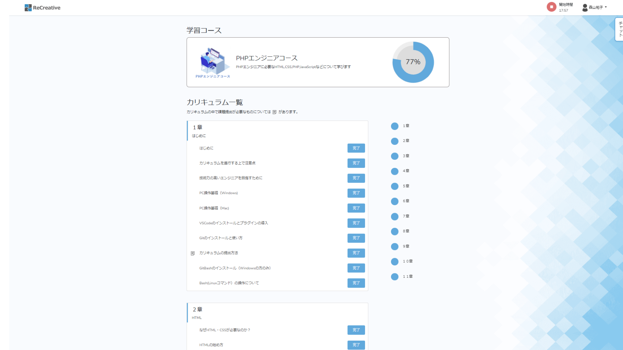
①
③
⑤
⑥
①
②
③
②
④
⑦

チェック項目ヒント
遷移先がどの画面となっているのか、問題なくボタンを押下できるか
ユーザ情報として必要なのはなにか、プルダウンでメニューが表示できるか、表示されているユーザ名は正しいものか
言語を表示するにはどんな情報/データが必要となるか、%表示は任意の計算方式で行われているか
選択した言語を表示するにはどんな情報/データが必要となるか
→章、章項目、課題状況ステータスが問題なく表示されているか、各ボタンが問題なく押下できるか

テスト要因
表No. | テスト項目 | テスト手順 | 確認内容 | エビデンスNo. | 結果 | 実施日 | 担当者 | 備考
① | 遷移先 | リンク先が正しいか | Top画面が表示される |  | ○ | 2022-05-16 | 森山
② | 表示 | 正しい学習開始時間がセッションされるか | 正しくなければ、ページの遷移を中止する
② | 表示 | ポップアップが表示されるか | 学習開始時間ポップアップが表示される | ①が表示される | ○ | 2022-05-16 | 森山
③ | プルダウン・表示 | プルダウンメニューが表示されるか | プルダウンメニューが表示される | ②が表示される | ○ | 2022-05-16 | 森山
③ | プルダウン・表示 | 正しいユーザ名がセッションされるか | 正しくなければ、ページの遷移を中止する
③ | プルダウン・リンク | リンク先が正しいか | マイページ画面、ログアウト画面が表示される |  | ○ | 2022-05-16 | 森山
④ | チャットコンテンツ | チャットコンテンツが開くか | チャットコンテンツが使用できる | ③が表示される | ○ | 2022-05-16 | 森山
⑤ | 表示 | 正しい情報がグラフとして表示されているか | 正しくなければ、ページの遷移を中止する
⑥‐① | 表示 | 正しいカリキュラム情報が表示されているか | 正しくなければ、ページの遷移を中止する
⑥‐② | 遷移先 | リンク先が正しいか | 正しい各講習ページ画面が表示される |  | ○ | 2022-05-16 | 森山
⑥‐③ | ボタン | 正しく機能するか | 未完了・完了が正しく変化する |  | ○ | 2022-05-16 | 森山
⑥‐③ | ボタン・チェックテスト | 正しく機能・リンクするか | 投稿画面に遷移し、未完了・学習中・完了が正しく変化する |  | ○ | 2022-05-16 | 森山
⑦ | 遷移先 | リンク先が正しいか | 正しい⑥‐①リンクにとばされるか |  | ○ | 2022-05-16 | 森山

エビデンス(章 項目選択ページ)
②
プルダウン・表示 ：
プルダウンメニューが表示されるか

①
表示：
ポップアップが表示されるか
③
チャットコンテンツ ：
チャットコンテンツが使用できる

